COMPOSIÇÃO PU
Item | Cód. CDHU | Serviços | Un | Qt | Valores (R$)
 |  |  |  |  | PUMat | PUMO | PServ | Total
1 | COMPOSIÇÃO 1 | BRINQUEDÃO 1 - MULTI EQUIPAMENTOS GRANDE |  |  |  |  |  | -
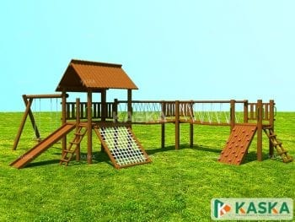
1.1 | B.01.000.010101 | Ajudante geral | H | 44.0000 |  |  | - | - | Modelo KASKA casa do Tarzan em L
1.2 | B.01.000.010139 | Pedreiro | H | 44.0000 |  |  | - | -
1.3 | B.02.000.020508 | Cimento CPII-E-32 (sacos de 50 kg) | KG | 210.0000 |  |  | - | -
1.4 | B.04.000.020503 | Areia média lavada (a granel caçamba fechada) | M3 | 2.0000 |  |  | - | -
1.5 | B.05.000.020518 | Pedra britada nº médios 1.2.3 e 4 (a granel) | M3 | 2.0000 |  |  | - | -
1.6 | B.01.000.010111 | Carpinteiro | H | 60.0000 |  |  | - | -
1.7 | B.01.000.010112 | Ajudante de carpinteiro | H | 60.0000 |  |  | - | -
1.8 | D.02.000.021043 | Madeira de cedrinho - bruto | M3 | 2.0000 |  |  | - | -
1.9 | D.02.000.021052 | Estronca de eucalipto (mourão), com 15cm de diâmetro sem casca | M | 100.0000 |  |  | - | -
1.10 | H.04.000.031375 | Escada marinheiro galvanizada | M | 2.0000 |  |  | - | -
1.11 | Mercado | Corda poliamida 3 pares 22mm trançado | Rolo | 1.0000 |  |  | - | -
1.12 | 15.03.140 | Fornecimento e montagem de estrutura tubular em aço ASTM-A572 Grau 50, sem pintura (todas as peças de ligação e fixação) | KG | 50.0000 |  |  | - | -
1.13 | 33.07.130 | Pintura epóxi bicomponente em estruturas metálicas | KG | 20.0000 |  |  | - | -
1.14 | S.01.000.091714 | Suporte de perfil metálico galvanizado | KG | 10.0000 |  |  | - | -
1.15 | 33.05.010 | Verniz fungicida para madeira | m² | 200.0000 |  |  | - | -
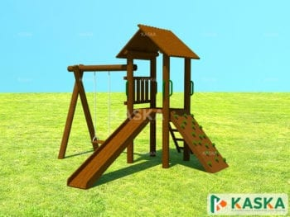
2 | COMPOSIÇÃO 2 | BRINQUEDÃO 2 - MULTI EQUIPAMENTOS PEQUENO |  |  |  |  |  | -
2.1 | B.01.000.010101 | Ajudante geral | H | 22.0000 |  |  | - | - | Modelo KASKA casa do Tarzan Mini
2.2 | B.01.000.010139 | Pedreiro | H | 22.0000 |  |  | - | -
2.3 | B.02.000.020508 | Cimento CPII-E-32 (sacos de 50 kg) | KG | 90.0000 |  |  | - | -
2.4 | B.04.000.020503 | Areia média lavada (a granel caçamba fechada) | M3 | 1.0000 |  |  | - | -
2.5 | B.05.000.020518 | Pedra britada nº médios 1.2.3 e 4 (a granel) | M3 | 1.0000 |  |  | - | -
2.6 | B.01.000.010111 | Carpinteiro | H | 30.0000 |  |  | - | -
2.7 | B.01.000.010112 | Ajudante de carpinteiro | H | 30.0000 |  |  | - | -
2.8 | D.02.000.021043 | Madeira de cedrinho - bruto | M3 | 1.5000 |  |  | - | -
2.9 | D.02.000.021052 | Estronca de eucalipto (mourão), com 15cm de diâmetro sem casca | M | 30.0000 |  |  | - | -
2.10 | 15.03.140 | Fornecimento e montagem de estrutura tubular em aço ASTM-A572 Grau 50, sem pintura (todas as peças de ligação e fixação) | KG | 20.0000 |  |  | - | -
2.11 | 33.07.130 | Pintura epóxi bicomponente em estruturas metálicas | KG | 5.0000 |  |  | - | -
2.12 | S.01.000.091714 | Suporte de perfil metálico galvanizado | KG | 5.0000 |  |  | - | -
2.13 | 33.05.010 | Verniz fungicida para madeira | m² | 100.0000 |  |  | - | -
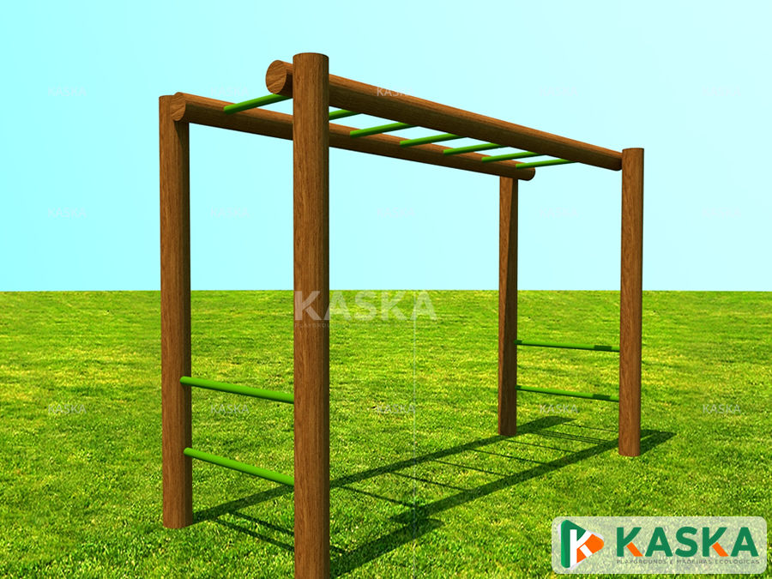
3 | COMPOSIÇÃO 3 | BRINQUEDÃO 3 - ESCADA HORIZONTAL |  |  |  |  |  | - | Modelo KASKA escada horizontal
3.1 | B.01.000.010101 | Ajudante geral | H | 8.0000 |  |  | - | -
3.2 | B.01.000.010139 | Pedreiro | H | 8.0000 |  |  | - | -
3.3 | B.02.000.020508 | Cimento CPII-E-32 (sacos de 50 kg) | KG | 20.0000 |  |  | - | -
3.4 | B.04.000.020503 | Areia média lavada (a granel caçamba fechada) | M3 | 0.5000 |  |  | - | -
3.5 | B.05.000.020518 | Pedra britada nº médios 1.2.3 e 4 (a granel) | M3 | 0.5000 |  |  | - | -
3.6 | B.01.000.010111 | Carpinteiro | H | 20.0000 |  |  | - | -
3.7 | B.01.000.010112 | Ajudante de carpinteiro | H | 20.0000 |  |  | - | -
3.8 | D.02.000.021052 | Estronca de eucalipto (mourão), com 15cm de diâmetro sem casca | M | 30.0000 |  |  | - | -
3.9 | 15.03.140 | Fornecimento e montagem de estrutura tubular em aço ASTM-A572 Grau 50, sem pintura (todas as peças de ligação e fixação) | KG | 20.0000 |  |  | - | -
3.10 | 33.07.130 | Pintura epóxi bicomponente em estruturas metálicas | KG | 5.0000 |  |  | - | -
3.11 | S.01.000.091714 | Suporte de perfil metálico galvanizado | KG | 5.0000 |  |  | - | -
3.12 | 33.05.010 | Verniz fungicida para madeira | m² | 50.0000 |  |  | - | -
4 | COMPOSIÇÃO 4 | BRINQUEDÃO 4 - DESAFIO SUBIDA |  |  |  |  |  | -
4.1 | B.01.000.010101 | Ajudante geral | H | 8.0000 |  |  | - | -
4.2 | B.01.000.010139 | Pedreiro | H | 8.0000 |  |  | - | -
4.3 | B.02.000.020508 | Cimento CPII-E-32 (sacos de 50 kg) | KG | 20.0000 |  |  | - | -
4.4 | B.04.000.020503 | Areia média lavada (a granel caçamba fechada) | M3 | 0.5000 |  |  | - | -
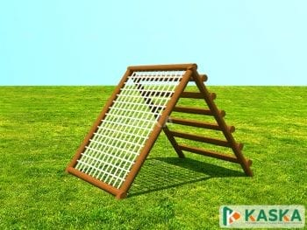
4.5 | B.05.000.020518 | Pedra britada nº médios 1.2.3 e 4 (a granel) | M3 | 0.5000 |  |  | - | -
4.6 | B.01.000.010111 | Carpinteiro | H | 20.0000 |  |  | - | -
4.7 | B.01.000.010112 | Ajudante de carpinteiro | H | 20.0000 |  |  | - | -
4.8 | D.02.000.021052 | Estronca de eucalipto (mourão), com 15cm de diâmetro sem casca | M | 30.0000 |  |  | - | -
4.9 | 15.03.140 | Fornecimento e montagem de estrutura tubular em aço ASTM-A572 Grau 50, sem pintura (todas as peças de ligação e fixação) | KG | 20.0000 |  |  | - | -
4.10 | 33.07.130 | Pintura epóxi bicomponente em estruturas metálicas | KG | 5.0000 |  |  | - | -
4.11 | Mercado | Corda poliamida 3 pares 22mm trançado | Rolo | 0.5000 |  |  | - | -
4.12 | 33.05.010 | Verniz fungicida para madeira | m² | 50.0000 |  |  | - | -
5 | COMPOSIÇÃO 5 | Caixa de areia |  |  |  |  |  | -
5.1 | B.01.000.010111 | Carpinteiro | H | 8.0000 |  |  | - | -
5.2 | B.01.000.010112 | Ajudante de carpinteiro | H | 8.0000 |  |  | - | -
5.3 | D.02.000.021052 | Estronca de eucalipto (mourão), com 15cm de diâmetro sem casca | M | 30.0000 |  |  | - | -
5.4 | 33.05.010 | Verniz fungicida para madeira | m² | 50.0000 |  |  | - | -
5.5 | MERCADO | Areia fina lavada | m³ | 18.0000 |  |  | - | -

 |  |  |  |  |  |  |  |  |  | Modelo KASKA cestão

